SISTEMA_PUESTATIERRA
 | REPORTE FOTOGRÁFICO - Sistema de Puesta a Tierra
Nombre de la Estacion: | 21533
Nombre de Localidad: | SAN VICENTE DE CA?ETE
Fecha: | 06/05/2026 - 06/05/2026
Direccion: | AVENIDA LOS PROCERES S/N
ID site: | 730353
CRQ: | CRQ000000064644
Sticker Año mantenimiento |  |  | Letrero de Localidad beneficiaria o GPS
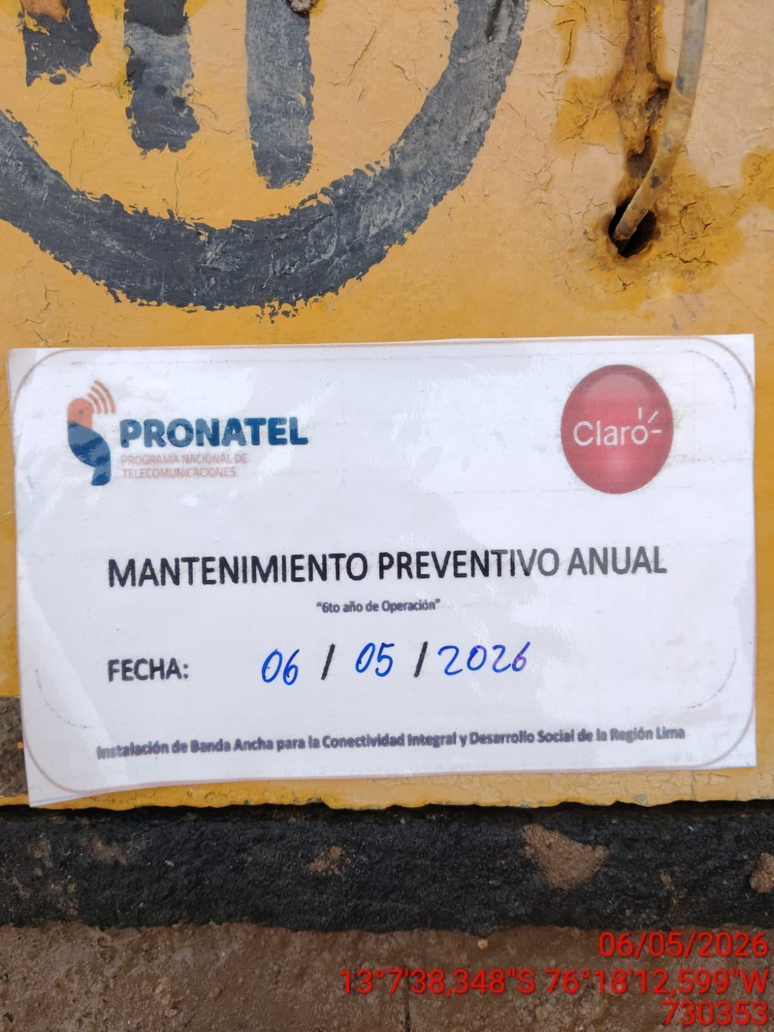 |  |  | 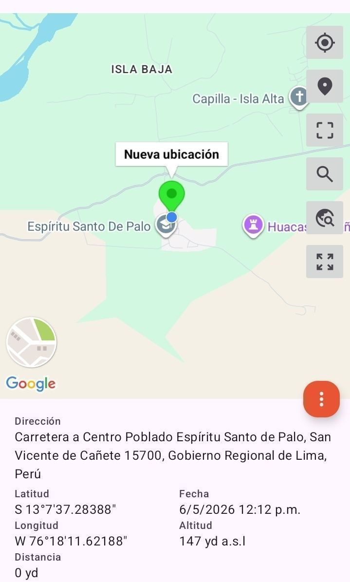

INSPECCIÓN VISUAL
ANTES |  | DURANTE |  | DESPUES
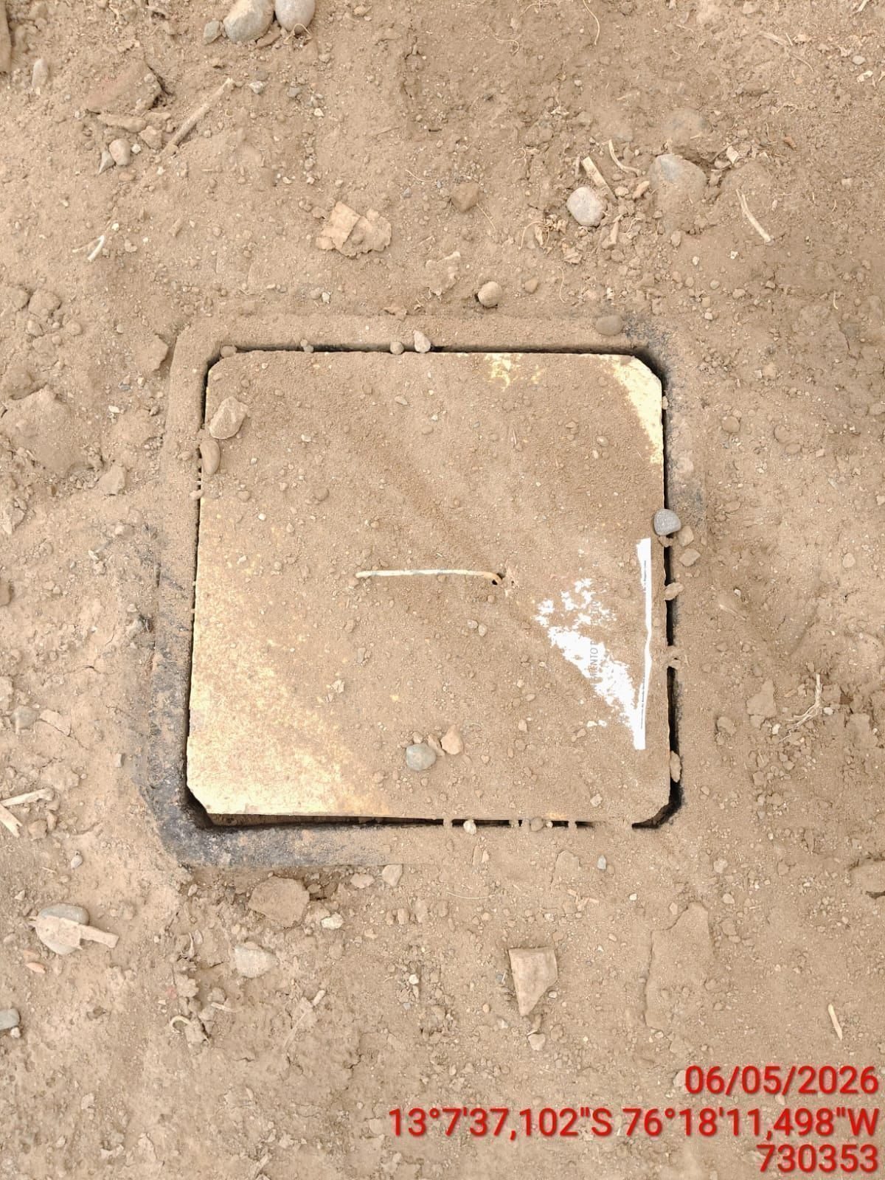 |  | 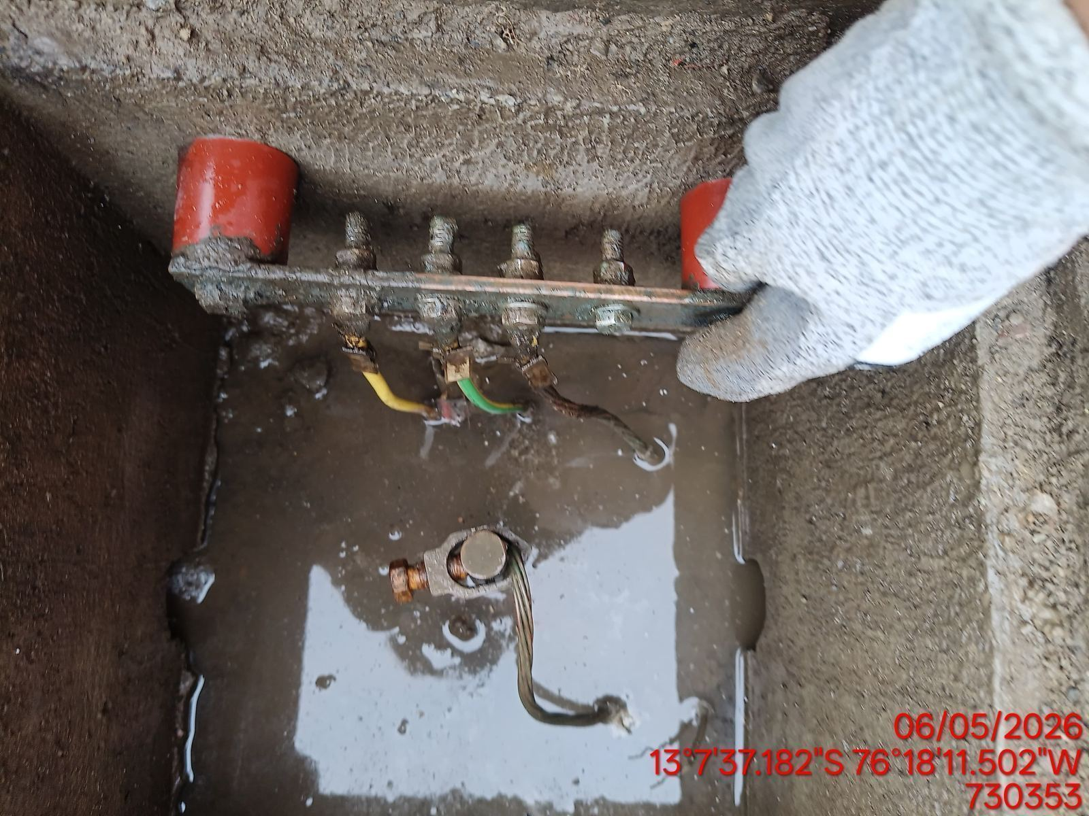 |  | 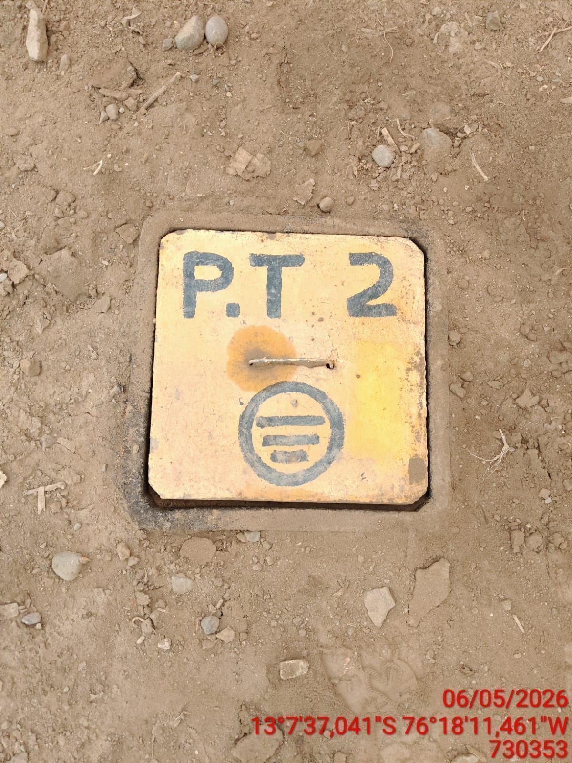

LIMPIEZA TÉCNICA DE COMPONENTES
ANTES |  | DURANTE |  | DESPUES
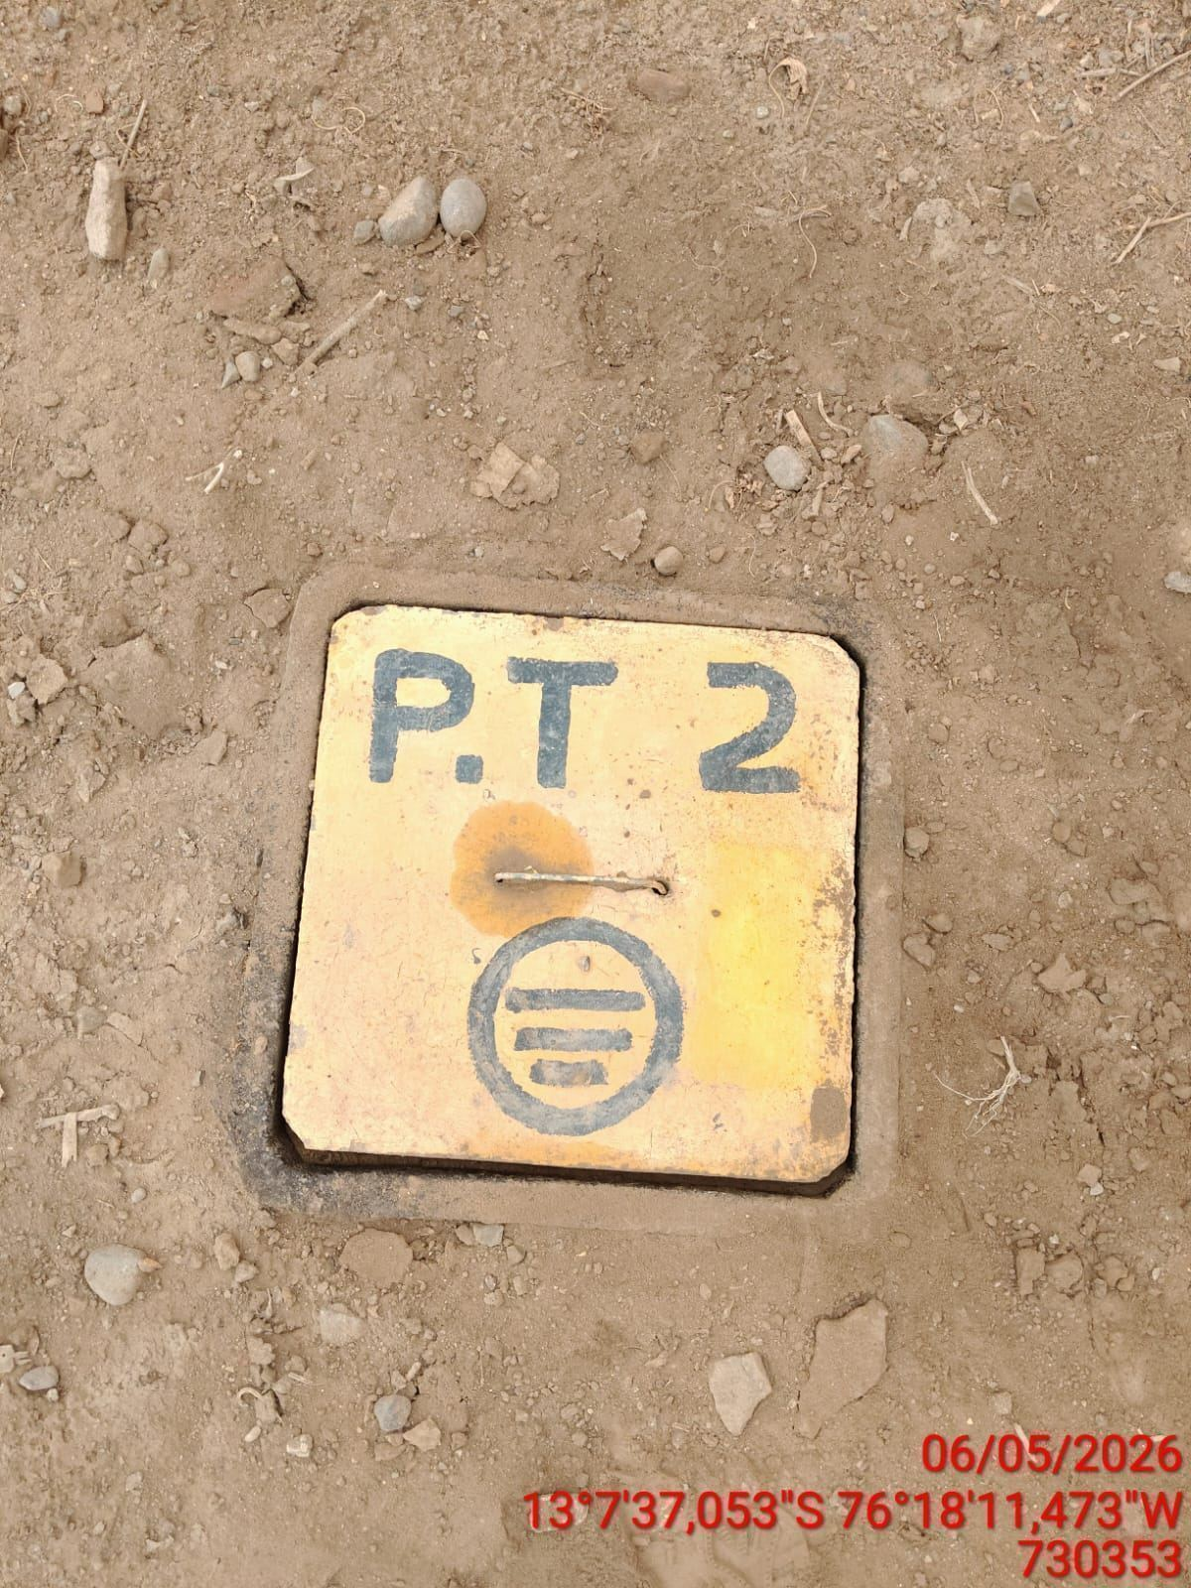 |  | 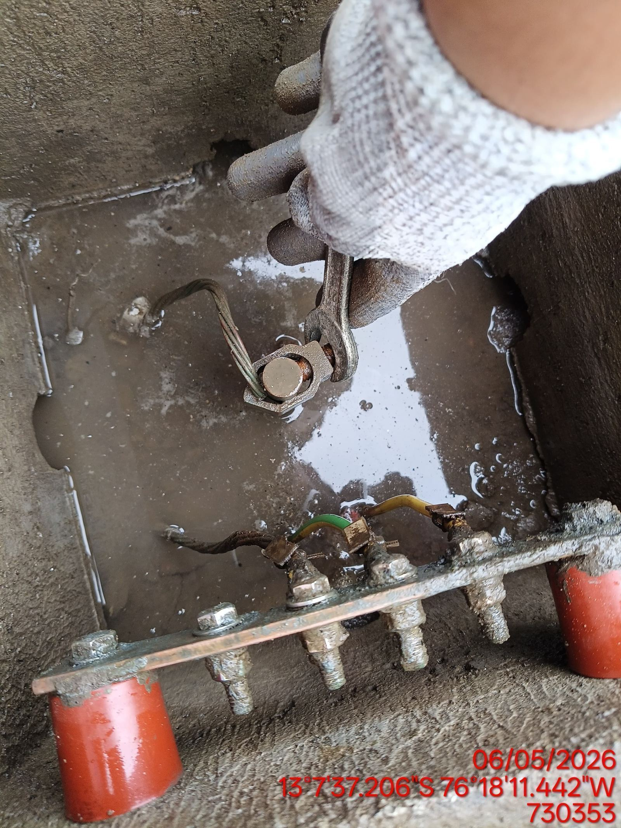 |  | 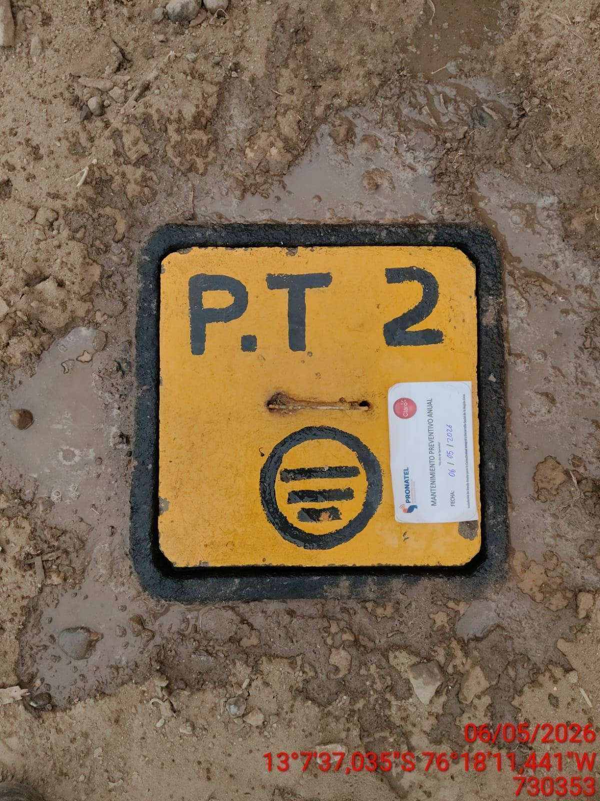

AJUSTE DE CONEXIONADO Y ACTUALIZACION DE SEÑALIZADO
ANTES |  | DURANTE |  | DESPUES
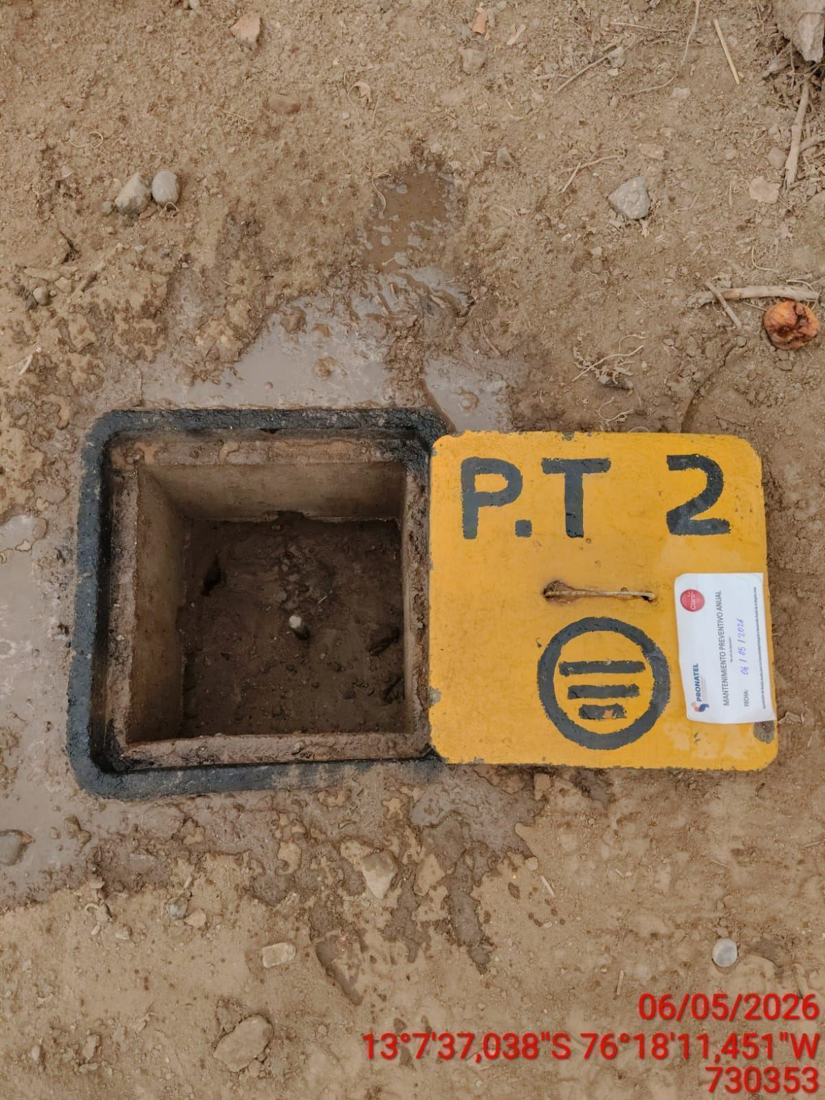 |  | 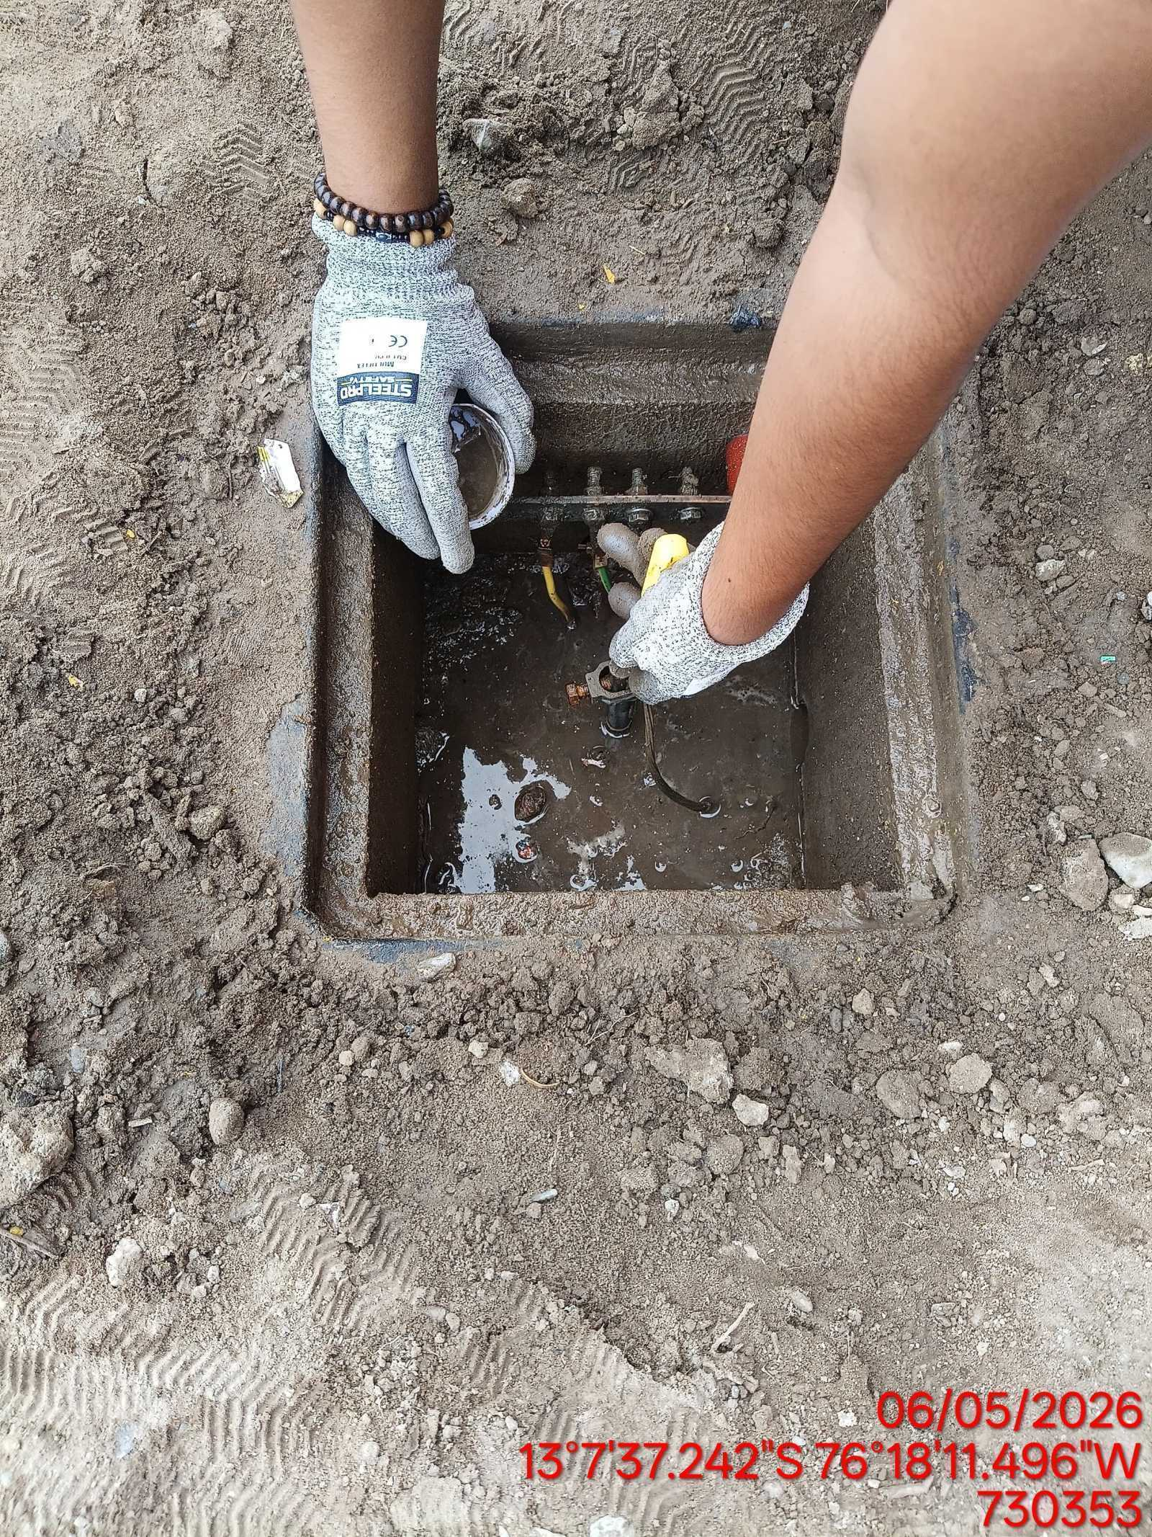 |  | 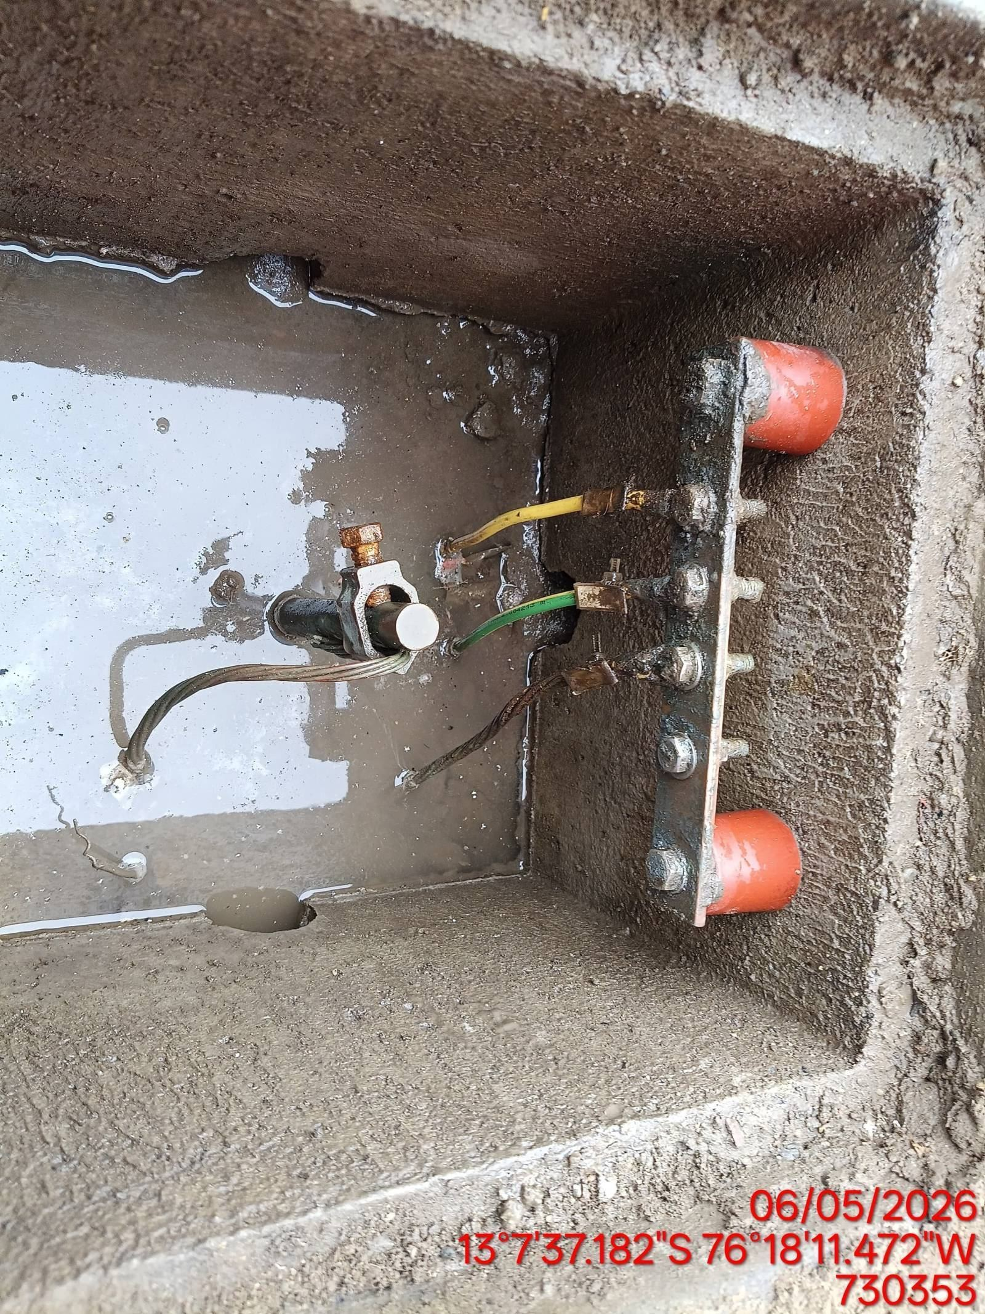

MEDICIÓN Y MEJORAMIENTO DE LA RESISTIVIDAD DEL SPAT
ANTES |  | DURANTE |  | DESPUES
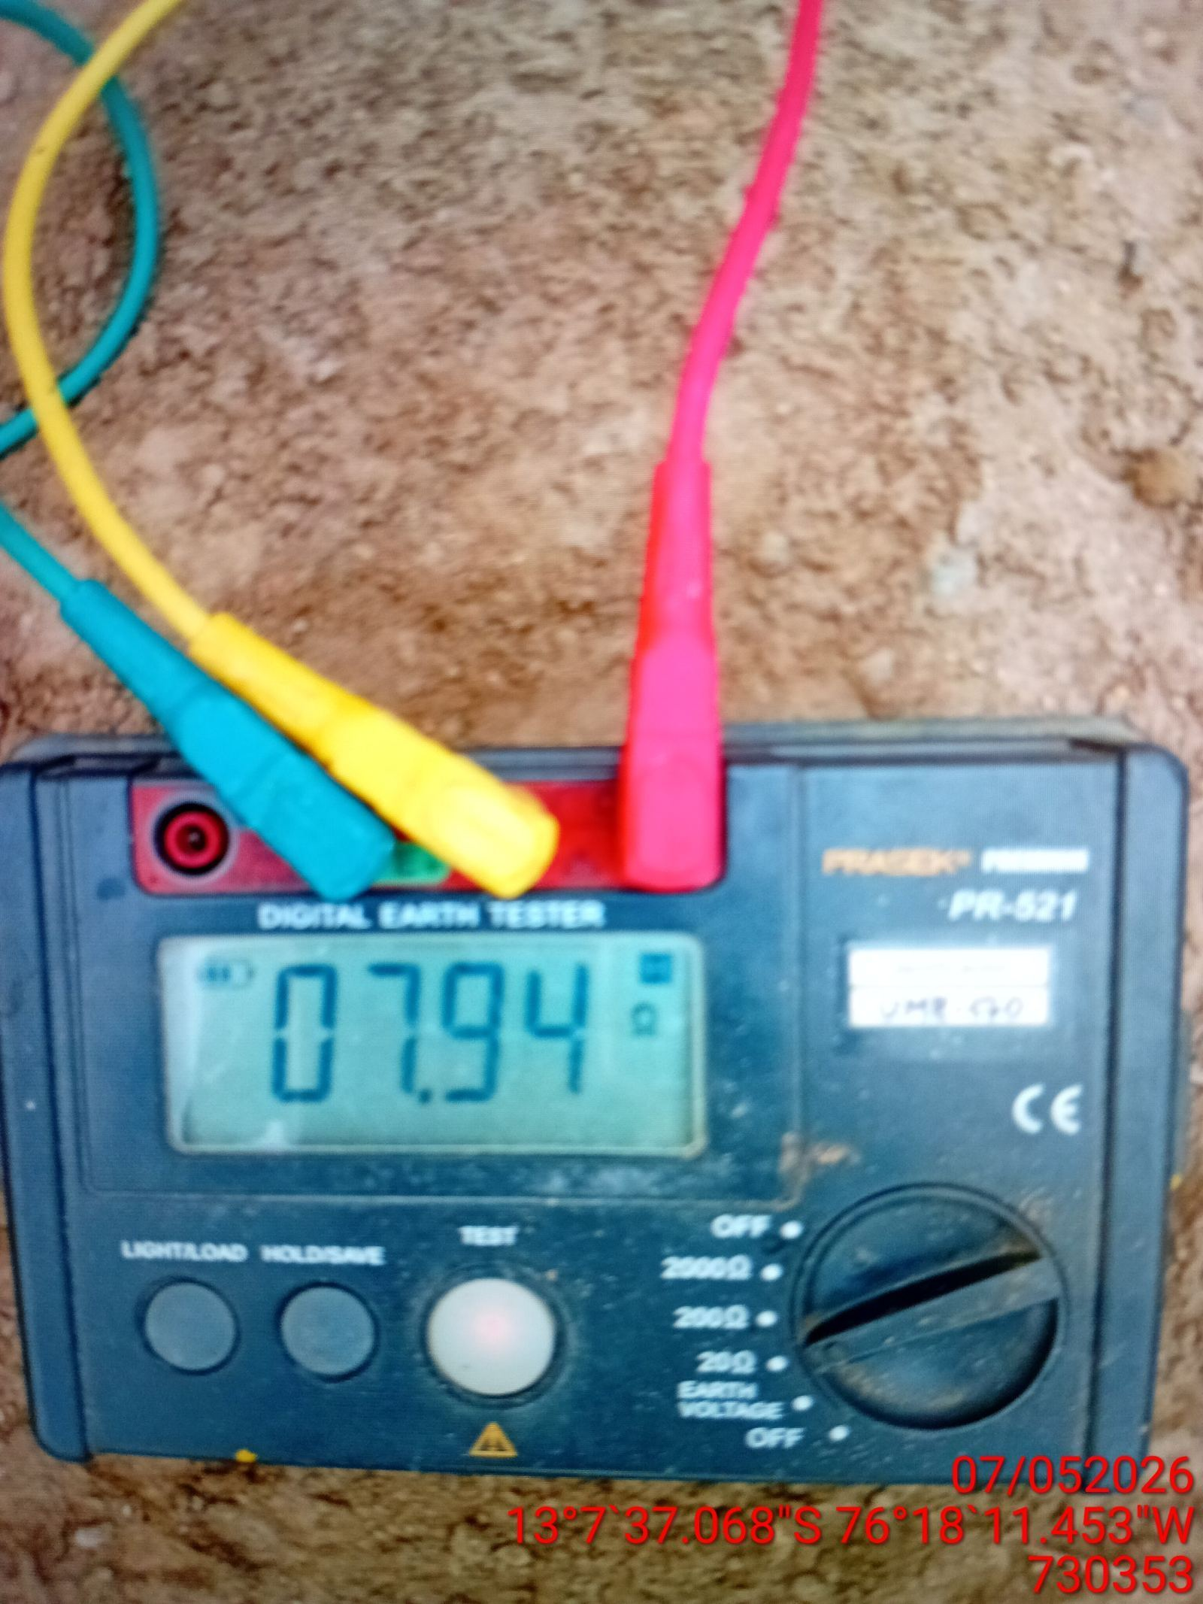 |  | 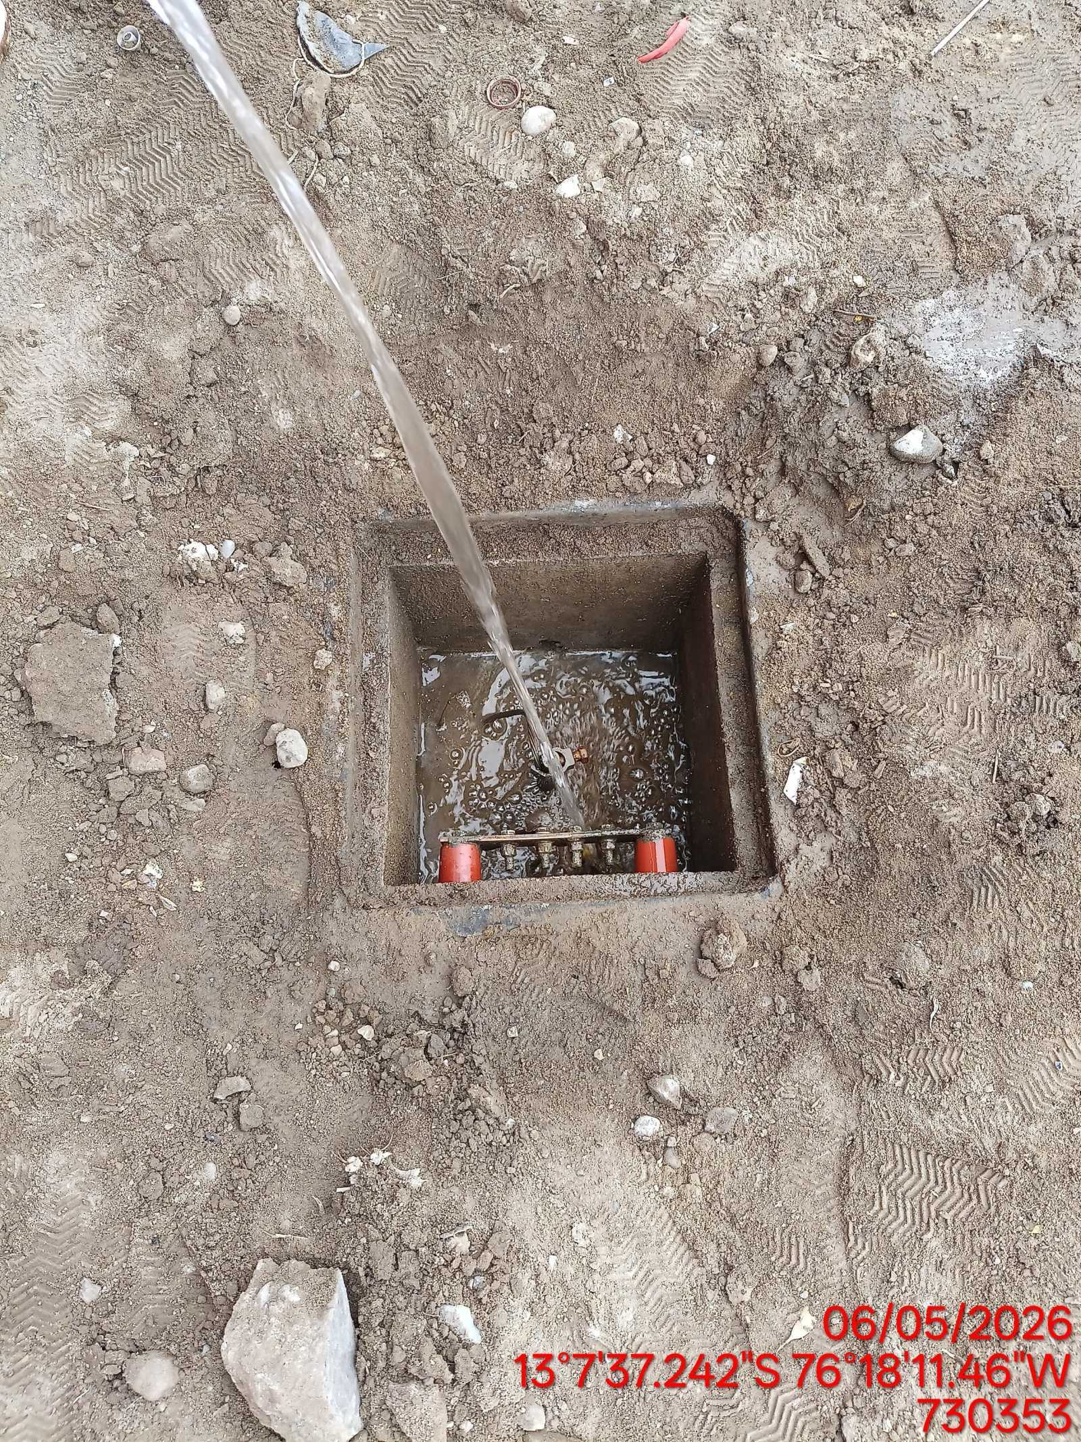 |  | 